Lösung
 |  | powered by Secius | secius.ch

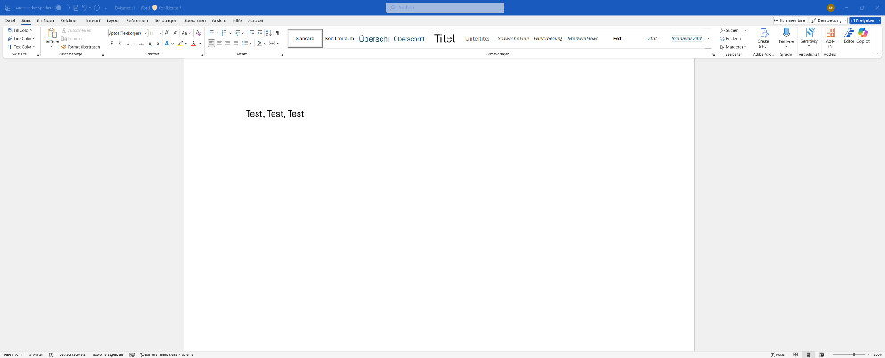
Filiale | Januar
Zürich | 61,728
St. Gallen | 102,383
Basel | 107,717
Genf | 71,548
Luzern | 85,223
Zürich | 61,728
St. Gallen | 102,383
Genf | 71,548

